Avatar
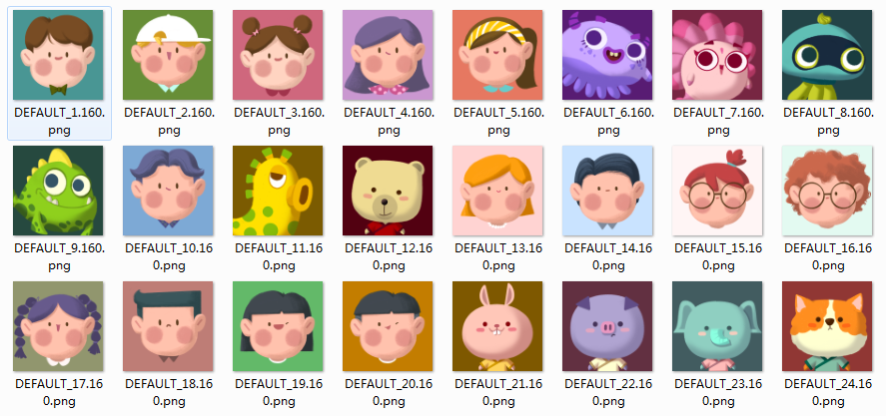
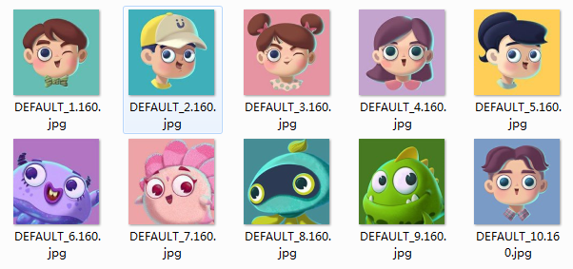
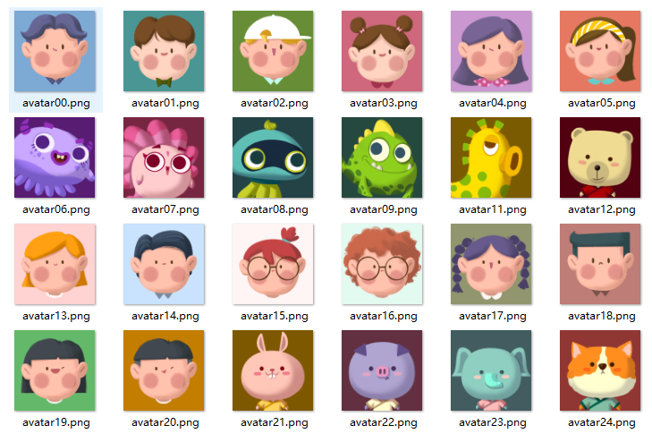
服务器编号 | 显示顺序 | go2本地文件名(旧) | go2本地文件名(新) | app文件名 | 代码 | 新头像 | 新旧头像对照
0 | 0 | avatar02 | avatar00 | DEFAULT_10.160 | avatarConfig.Add("DEFAULT_10.160", 0);
1 | 1 | avatar04 | avatar01 | DEFAULT_1.160 | avatarConfig.Add("DEFAULT_1.160", 1);
2 | 2 | avatar06 | avatar02 | DEFAULT_2.160 | avatarConfig.Add("DEFAULT_2.160", 2);
3 | 3 | avatar03 | avatar03 | DEFAULT_3.160 | avatarConfig.Add("DEFAULT_3.160", 3);
4 | 4 | avatar01 | avatar04 | DEFAULT_4.160 | avatarConfig.Add("DEFAULT_4.160", 4);
5 | 5 | avatar05 | avatar05 | DEFAULT_5.160 | avatarConfig.Add("DEFAULT_5.160", 5);
6 | 6 | avatarp | avatar06 | DEFAULT_6.160 | avatarConfig.Add("DEFAULT_6.160", 6);
7 | 7 | avatars | avatar07 | DEFAULT_7.160 | avatarConfig.Add("DEFAULT_7.160", 7);
8 | 8 | avatarn | avatar08 | DEFAULT_8.160 | avatarConfig.Add("DEFAULT_8.160", 8);
9 | 9 | avatard | avatar09 | DEFAULT_9.160 | avatarConfig.Add("DEFAULT_9.160", 9);
10 | 99 | avatar_default | avatar10 |  | avatarConfig.Add("", 99);
11 | 11 | avatary | avatar11 | DEFAULT_11.160 | avatarConfig.Add("DEFAULT_11.160", 11);
12 | 12 | avataru | avatar12 | DEFAULT_12.160 | avatarConfig.Add("DEFAULT_12.160", 12);
13 | 13 | avatar07 | avatar13 | DEFAULT_13.160 | avatarConfig.Add("DEFAULT_13.160", 13);
14 | 14 | avatar08 | avatar14 | DEFAULT_14.160 | avatarConfig.Add("DEFAULT_14.160", 14);
15 | 15 | avatar09 | avatar15 | DEFAULT_15.160 | avatarConfig.Add("DEFAULT_15.160", 15);
16 | 16 | avatar10 | avatar16 | DEFAULT_16.160 | avatarConfig.Add("DEFAULT_16.160", 16);
17 | 17 | avatar11 | avatar17 | DEFAULT_17.160 | avatarConfig.Add("DEFAULT_17.160", 17);
18 | 18 | avatar12 | avatar18 | DEFAULT_18.160 | avatarConfig.Add("DEFAULT_18.160", 18);
19 | 19 | avatar13 | avatar19 | DEFAULT_19.160 | avatarConfig.Add("DEFAULT_19.160", 19);
20 | 20 | avatar14 | avatar20 | DEFAULT_20.160 | avatarConfig.Add("DEFAULT_20.160", 20);
21 | 21 | avatar15 | avatar21 | DEFAULT_21.160 | avatarConfig.Add("DEFAULT_21.160", 21);
22 | 22 | avatar16 | avatar22 | DEFAULT_22.160 | avatarConfig.Add("DEFAULT_22.160", 22);
23 | 23 | avatar17 | avatar23 | DEFAULT_23.160 | avatarConfig.Add("DEFAULT_23.160", 23);
24 | 24 | avatar18 | avatar24 | DEFAULT_24.160 | avatarConfig.Add("DEFAULT_24.160", 24);

 |  |  |  |  |  | app新头像 |  | app原有头像

